Planilha1
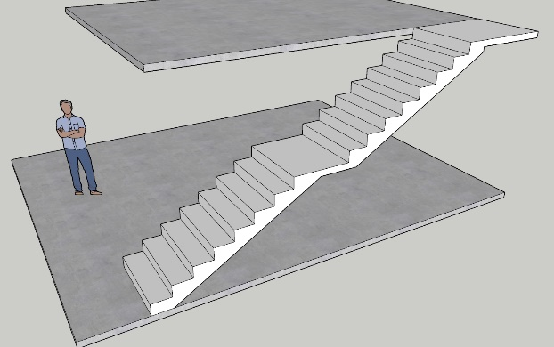
CÁLCULO DE ESCADA - Altura do Lance (Piso a Piso) |  |  | CÁLCULO DE ESCADA - Altura dos Espelhos
DESCRIÇÃO | QUANT. | Medida(cm) | DESCRIÇÃO | QUANT. | Medida(cm)
Espelho (Me. Recom.16 a 18) | 17 | 17.65 | Espelho (Me. Recom.16 a 18) | 17 | 18.00
Piso (Med. Recom. 28 a 32) | 16 | 28 | Piso (Med. Recom. 28 a 32) | 16 | 28
Altura do Lance (Piso a Piso) |  | 300 | Altura do Lance (Piso a Piso) |  | 306.0
Patamar | 0 | 100 | Patamar | 0 | 100
Número de degraus (incl. Patamar) | 16 |  | Número de degraus (incl. Patamar) | 16

**Comprimento da escada |  | 448 | **Comprimento da escada |  | 448
Blondel (63<=2E+P<=65) | 63.3 | CORRETO | Blondel (63<=2E+P<=65) | 64.0 | CORRETO
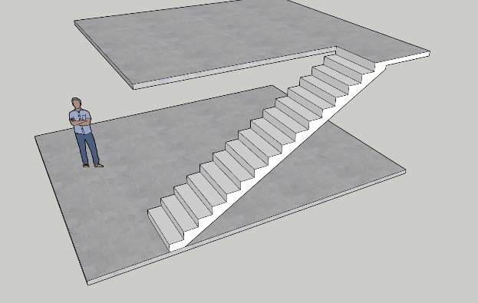
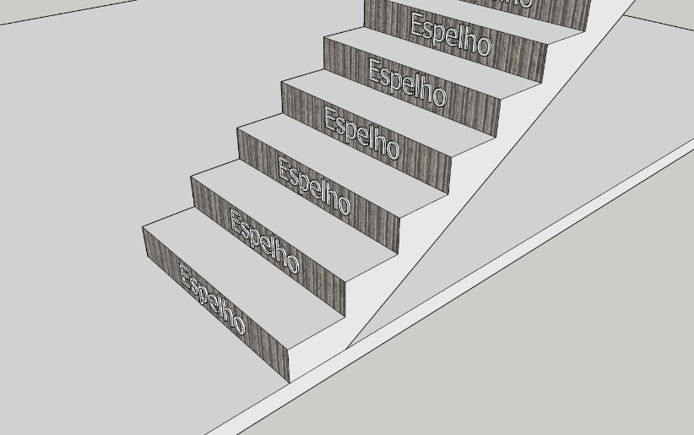
*Medidas em centímetros |  |  | *Medidas em centímetros
**O comprimento é dado de forma linear, se a escada for em U ou em L, sua projeção, o espaço que ocupa, pode ser diferente. |  |  | **O comprimento é dado de forma linear, se a escada for em U ou em L, sua projeção, o espaço que ocupa, pode ser diferente.
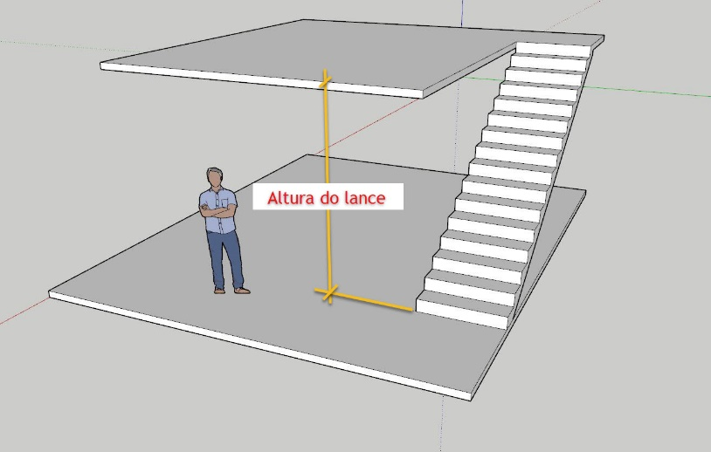

Essa planilha é apenas um exemplo, os cálculos devem ser conferidos.
Sugestões e melhorrias podem ser enviadas para mrheringer@gmail.com

